informações
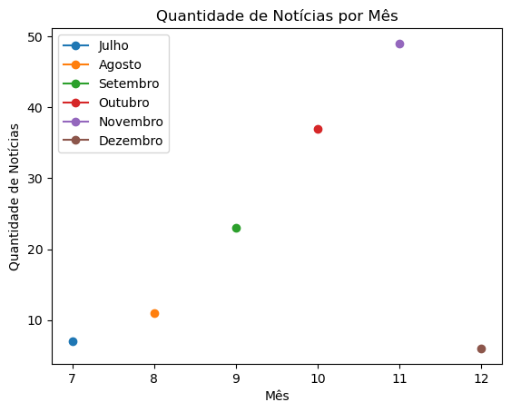

 | a

parei no 20
 |  | 63

